MAE
Model | Arabica |  |  |  |  |  |  | Robusta
 | V1 | V2 | V3.1 | V3.2 | V4.1 | V4.2 | V5 | V1 | V2 | V3.1 | V3.2 | V4.1 | V4.2 | V5
SVR | 3970.1356 | 6968.5032 | 3958.6918 | 17943.0788 | 10289.8655 | 9423.4618 | 3974.051431 | 2053.7040 | 2652.9279 | 2190.0492 | 2355.3025 | 3201.1475 | 4848.6685 | 2135.93042
LASSO | 3893.7748 | 4239.7658 | 4051.9363 | 4413.0245 | 5002.0946 | 10514.0485 | 3895.03625 | 2197.0123 | 2427.6923 | 2235.2739 | 2045.4723 | 3219.6503 | 2985.9747 | 2197.622677
ElasticNet | 3896.1806 | 4486.6515 | 4055.6797 | 4386.4662 | 4987.0273 | 10515.2696 | 3869.303902 | 2217.5119 | 2361.5613 | 2238.6791 | 2033.3917 | 2439.4049 | 3375.6002 | 2133.72028
Ridge | 3895.8804 | 4382.6054 | 4052.1270 | 4396.8514 | 4890.8851 | 9529.9494 | 3888.080636 | 2225.5964 | 2390.6144 | 2257.5324 | 2024.9996 | 2715.1039 | 4838.1945 | 2145.189719
LightGBM | 5947.6382 | 13288.5731 | 6351.8573 | 30213.6398 | 14520.4866 | 39374.5480 | 3918.578329 | 2594.1140 | 3460.5296 | 2709.8033 | 2983.7501 | 2964.1708 | 18536.2639 | 2177.928661
XGBoost | 5090.7871 | 8837.6400 | 5108.2307 | 6276.3014 | 10440.6209 | 18618.7410 | 3840.938166 | 2642.3774 | 2987.2300 | 2692.9510 | 2643.8632 | 2880.7440 | 5545.0204 | 2144.670083

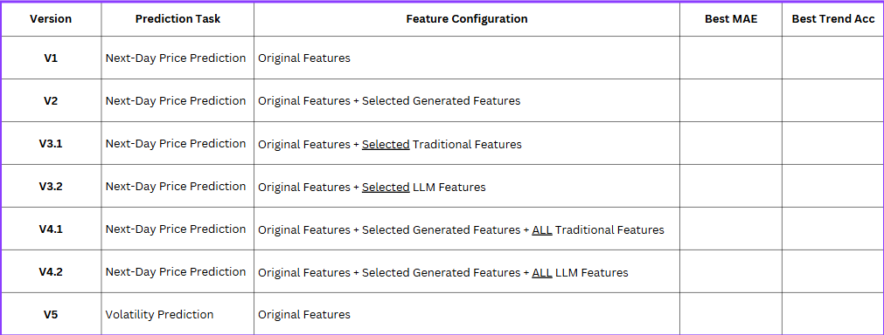

Arabica price next day mean = 112749.92714285715

